Sheet1
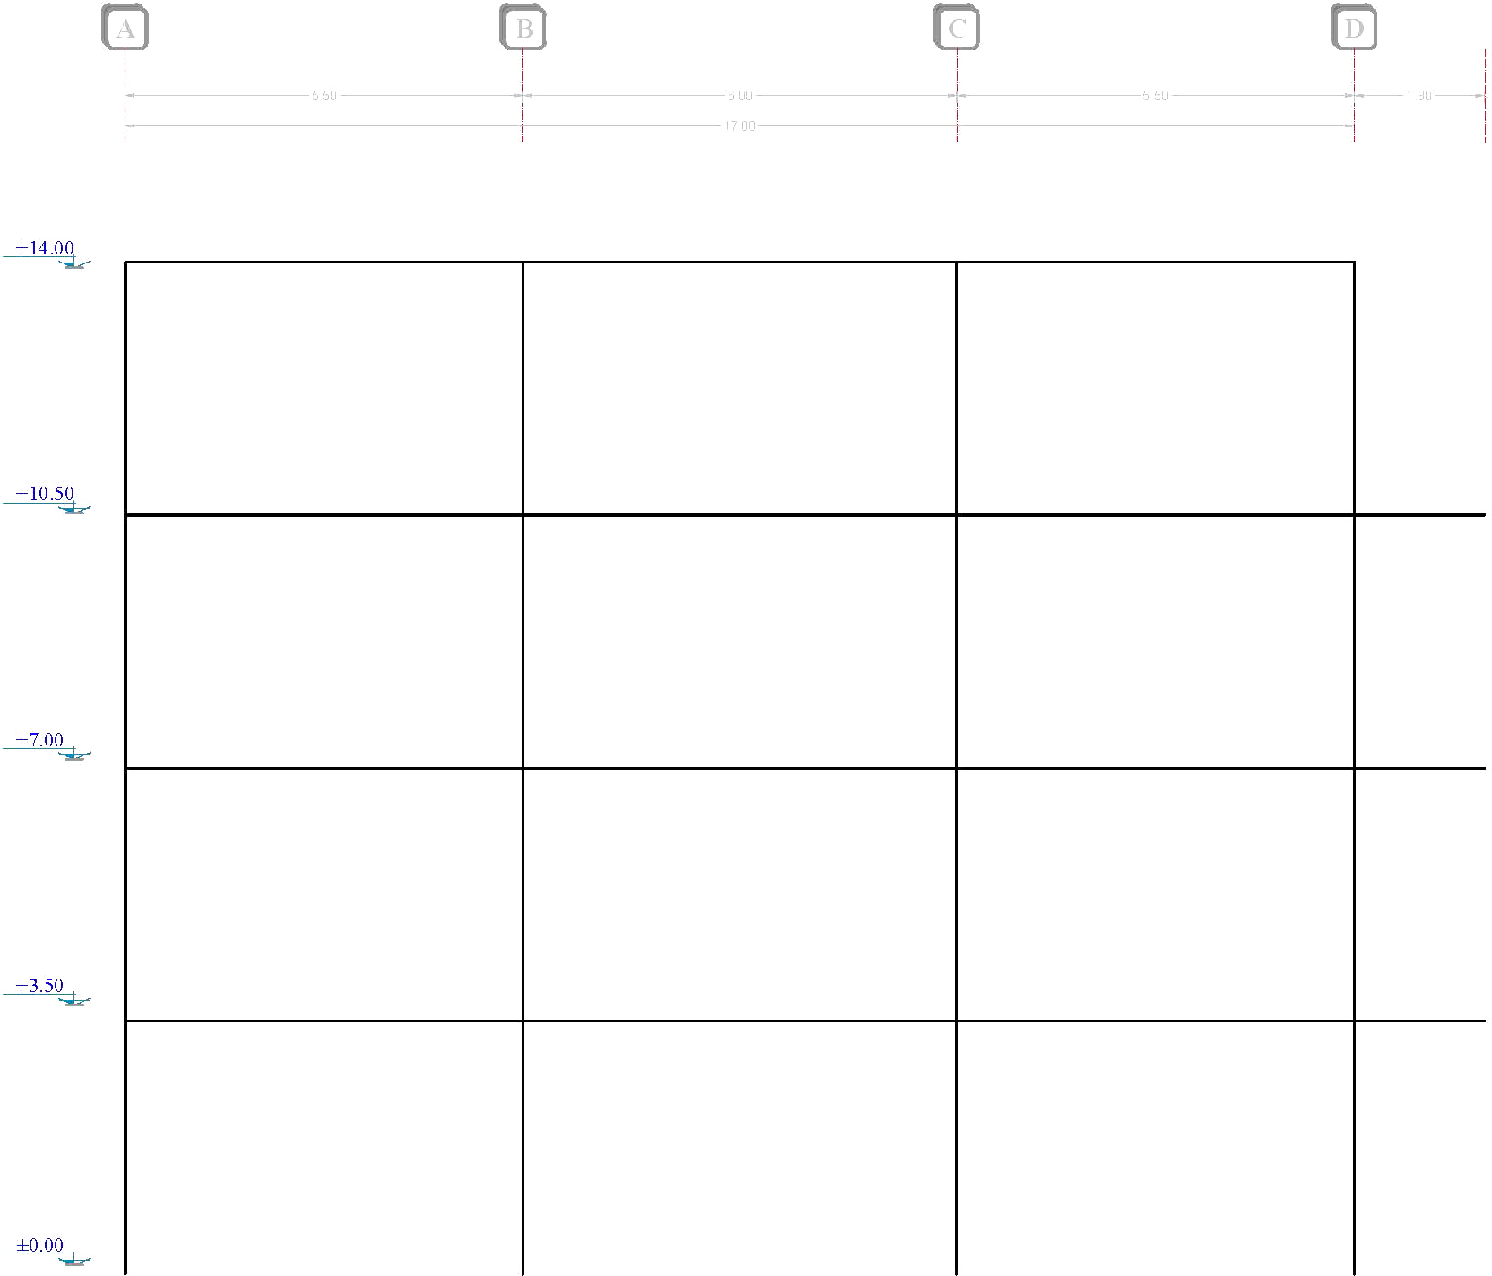
Force | Sum
16935.15 | 16935.15 | A |  |  |  | B |  |  |  | C |  |  |  | D

 |  |  |  | 1743.3242647 | V (kg) |  |  |  | 1743.3242647 |  |  |  | 1743.3242647
 |  | 2739.5095588 | V (kg) | 4794.1417279 | M (kg.m) |  | 5728.0654412 | V (kg) | 5229.9727941 |  | 5728.0654412 | V (kg) | 4794.1417279 |  | 2739.5095588
 |  | 4794.1417279 | M (kg.m) |  |  |  | 10024.114522 | M (kg.m) |  |  | 10024.114522 | M (kg.m) |  |  | 4794.1417279
 |  | 1743.3242647 | P (kg) |  |  |  | 0 | P (kg) |  |  | 0 | P (kg) |  |  | 1743.3242647

14272.42 | 31207.57

 |  |  |  | 4955.8682353 | V (kg) |  |  |  | 4955.8682353 |  |  |  | 4955.8682353
 |  | 5048.2833824 | V (kg) | 13628.637647 | M (kg.m) |  | 10555.501618 | V (kg) | 14867.604706 |  | 10555.501618 | V (kg) | 13628.637647 |  | 5048.2833824 | -173.896
 |  | 8834.4959191 | M (kg.m) |  |  |  | 18472.127831 | M (kg.m) |  |  | 18472.127831 | M (kg.m) |  |  | 8834.4959191 | 6700.077
 |  | 6699.1925 | P (kg) |  |  |  | 0 | P (kg) |  |  | 0 | P (kg) |  |  | 6699.1925 | 14272.42
 |  |  |  |  |  |  |  |  |  |  |  |  |  |  |  | 16935.15
6700.077 | 37907.647

 |  |  |  | 7114.80175 | V (kg) |  |  |  | 7114.80175 |  |  |  | 7114.80175
 |  | 6132.1193676 | V (kg) | 19565.704813 | M (kg.m) |  | 12821.704132 | V (kg) | 21344.40525 |  | 12821.704132 | V (kg) | 19565.704813 |  | 6132.1193676
 |  | 10731.208893 | M (kg.m) |  |  |  | 22437.982232 | M (kg.m) |  |  | 22437.982232 | M (kg.m) |  |  | 10731.208893
 |  | 13813.99425 | P (kg) |  |  |  | 0 | P (kg) |  |  | 0 | P (kg) |  |  | 13813.99425

-173.896 | 37733.751

 |  |  |  | 7786.6145 | V (kg) |  |  |  | 7786.6145 |  |  |  | 7786.6145
 |  | 6103.9891324 | V (kg) | 21413.189875 | M (kg.m) |  | 12762.886368 | V (kg) | 23359.8435 |  | 12762.886368 | V (kg) | 21413.189875 |  | 6103.9891324
 |  | 10681.980982 | M (kg.m) |  |  |  | 22335.051143 | M (kg.m) |  |  | 22335.051143 | M (kg.m) |  |  | 10681.980982
 |  | 21600.60875 | P (kg) |  |  |  | 0 | P (kg) |  |  | 0 | P (kg) |  |  | 21600.60875

 |  | Span (m) |  |  |  |  | Span (m) |  |  |  | Span (m)
 |  | 5.5 |  |  |  |  | 6 |  |  |  | 5.5

 |  |  |  |  |  |  | 17

